Лист3
 | *Стоимость доставки не включается в стоимость мотоблоков. Вся линейка мотоблоков поступит на наш склад до конца Апреля 2019 г.
 | Name | Наименование | ЦЕНА при заказе от 30ед. в ассортименте | ЦЕНА при заказе от 20ед. в ассортименте | ЦЕНА при заказе от 10ед. в ассортименте | ЦЕНА при заказе от 5ед. в ассортименте | Крупный опт | ЗАКАЗ | Остатки
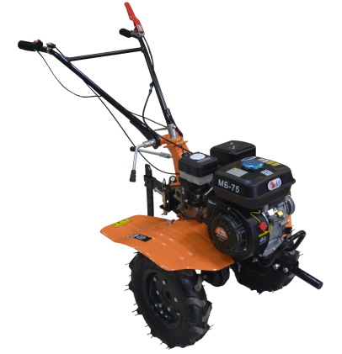 |  | Мотоблок МБ 75 Двигатель: SADD-170F – 7 л.с. (212сс) Количество передач: 2 вперед / 1 назад Система запуска: Ручной стартер Размер колес: 4х8 Редуктор: Алюминиевый Вал фрез: Шестигранник S24 Особенности и преимущества: - Поворотный ручка-руль на 180 градусов, наверх – вниз - 4 группы фрез, обеспечивают ширину вспашки до 120 см - Можно использовать с косилкой роторной SADD RM-1 - 3х ручейковый шкив -Сцепка c 3-мя шкворнями Вес: 75 кг Гарантия: 12 Месяцев *Цена Без Колес | 15900* 16900 | 16100* 17100 | 16300* 17300 | 16600* 17600 | 16800* 17800 |  | Много
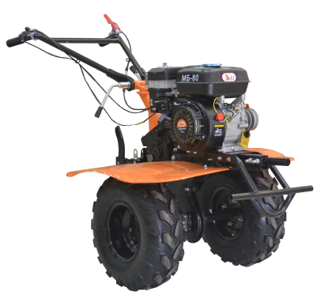 |  | Мотоблок МБ 80 Двигатель: SADD-170F – 7 л.с. (212сс) Количество передач: 2 вперед / 1 назад Система запуска: Ручной стартер Размер колес: 4х10 Редуктор: Чугунный Вал фрез: Шестигранник S24 Особенности и преимущества: - Поворотный ручка-руль на 180 градусов, наверх – вниз - 4 группы фрез, обеспечивают ширину вспашки до 120 см - Можно использовать с косилкой роторной SADD RM-1 - 3х ручейковый шкив -Сцепка с 3-мя шкворнями Вес: 88 кг Гарантия: 12 Месяцев *Цена Без Колес +1500 руб. Комплектация колесами 19х7х8 | 16200* 17600 | 16500* 17900 | 16800* 18200 | 17100* 18500 | 17400* 18800 |  | На подходе
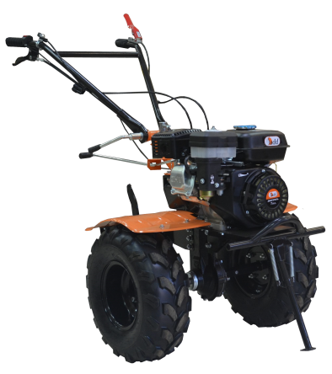 |  | Мотоблоки НМБ 100 Двигатель: SADD-170F – 7 л.с. (212сс) Количество передач: 2 вперед / 1 назад Система запуска: Ручной стартер Размер колес: 4х10 Редуктор: Шестерёнчато-цепной (с валом отбора мощности) Вал фрез: Шестигранник S24 Особенности и преимущества: - Вал отбора мощности - Поворотный ручка-руль на 180 градусов, наверх – вниз - 4 группы фрез, обеспечивают ширину вспашки до 120 см - Можно использовать с косилкой роторной SADD RM-2 - Сцепка с 3-мя шкворнями Вес: 90 кг Гарантия: 12 Месяцев *Цена Без Колес +1500 руб. Комплектация колесами 19х7х8 | 18200* 19600 | 18500* 19900 | 18800* 20200 | 19100* 20500 | 19400* 20800 |  | На подходе
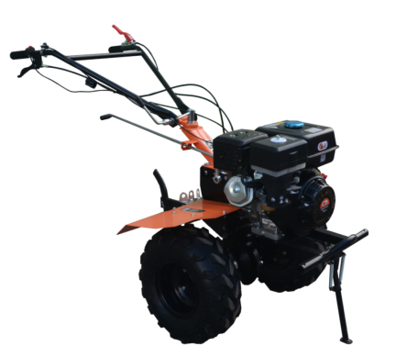 |  | Мотоблоки НМБ 105 Двигатель: SADD-177F – 9 л.с. (270сс) Количество передач: 2 вперед / 1 назад Система запуска: Ручной стартер Размер колес: 19-7х8 / 4х10 (в зависимости от комплектации) Редуктор: Шестерёнчато-цепной (с валом отбора мощности) Вал фрез: Шестигранник S31 Особенности и преимущества: - Вал отбора мощности - Поворотный ручка-руль на 180 градусов, наверх – вниз - 4 группы фрез, обеспечивают ширину вспашки до 120 см - Можно использовать с косилкой роторной SADD RM-2 - Сцепка с 3-мя шкворнями Вес: 115 кг Гарантия: 12 Месяцев *Цена Без Колес +1500 руб. Комплектация колесами 19х7х8 | 27300* 28700 | 27500* 28900 | 27700* 29100 | 27900* 29300 | 28100* 29500 |  | На подходе
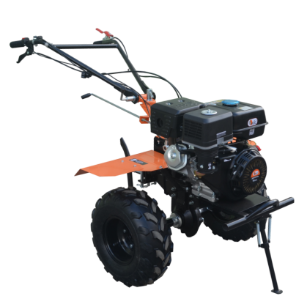 |  | Мотоблоки НМБ 135 Двигатель: SADD-190F – 15 л.с. (420сс) Количество передач: 2 вперед / 1 назад Система запуска: Ручной стартер Размер колес: 19-7х8 / 5х12 (в зависимости от комплектации) Редуктор: Шестерёнчато-цепной (с валом отбора мощности) Вал фрез: Шестигранник S31 Особенности и преимущества: - Вал отбора мощности - Поворотный ручка-руль на 180 градусов, наверх – вниз - 5 групп фрез, обеспечивают ширину вспашки до 150 см - Можно использовать с косилкой роторной SADD RM-2 - Сцепка с 3-мя шкворнями Вес: 135 кг Гарантия: 12 Месяцев *Цена Без Колес +1000 руб. Комплектация колесами 19х7х8 | 28700* 30500 | 29000* 30800 | 29300* 31100 | 29700* 31400 | 30000* 31800 |  | На подходе

